Sheet2
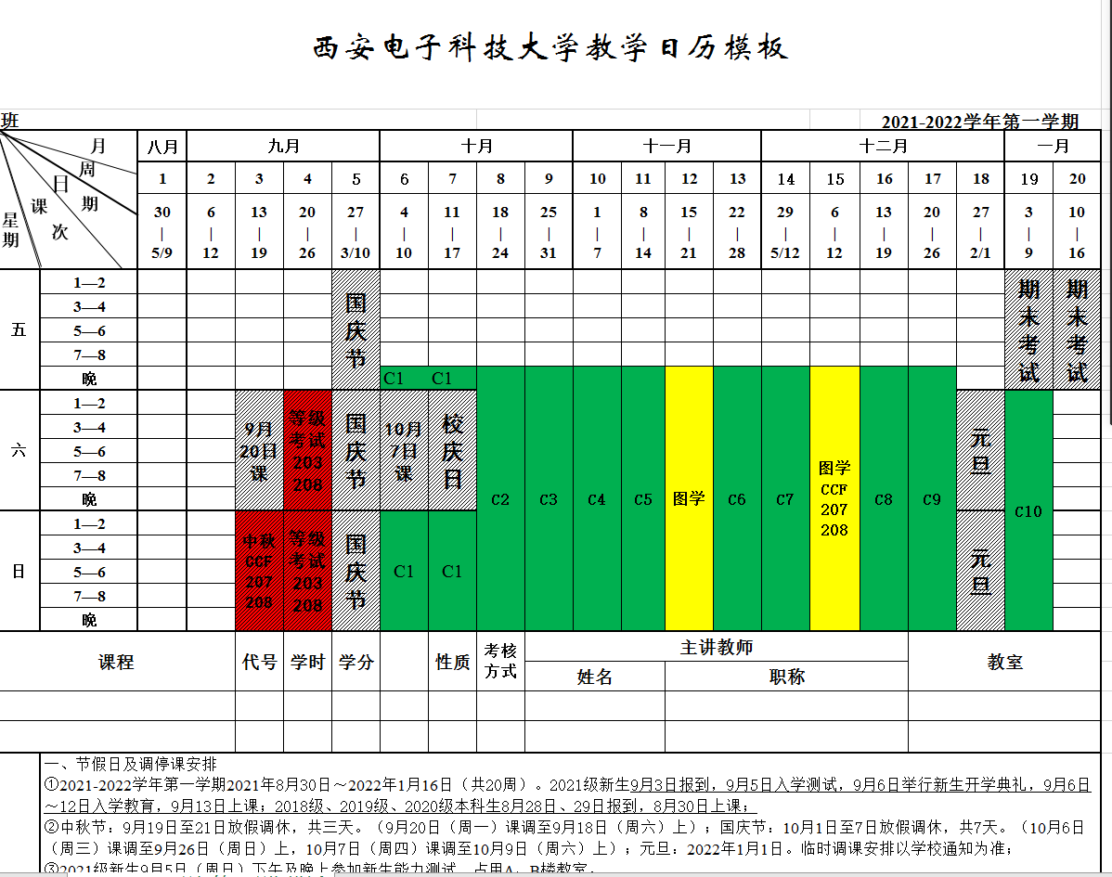
2021年秋季计算机导论与程序设计第6，7周上机安排
日期 | 星期 | 时间 | 机房 | 人数 | 机房 | 人数 | 机房 | 人数 | 机房 | 人数 | 机房 | 人数 | 机房 | 人数 | 机房 | 人数 | 机房 | 人数
 |  |  | 201 | 108 | 202 | 128 | 203 | 128 | 204 | 128 | 205 | 108 | 207 | 128 | 208 | 128 | 209 | 95
2021-10-08 | 星期五 | 18:00-22:00 | 孙德春 | 75 | 王俊平 | 85 | 张淑平 霍秋艳 | 75 | 铁满霞 | 85 | 霍俊彦 | 85 | 沈中 | 85 | 周幸妮 | 85 | 李申 | 75
 |  |  | 张秀艳 | 27 | 殷廷瑞 | 42 | 霍秋艳 张淑平 | 40 | 万波 张菊莉 | 30 |  |  | 刘翊中 | 30 | 牛毅 | 40 | 斯海飞 | 16
 |  |  |  | 102 |  | 127 |  | 115 |  | 115 |  | 85 |  | 115 |  | 125 |  | 91
2021-10-10 | 星期日 | 08:00-12:00 | 何立火 伍振军 | 85 | 袁浩波 | 85 | 马向超 | 85 | 汤建龙 | 85 | 张铮 | 85 | 赵钢 | 85 | 施建章 | 110 | 李凯 | 75
 |  |  |  |  | 马佩军 | 29 | 李广鑫 | 40 | 汤建龙 | 28 |  |  | 罗勇江 | 40 |  |  | 李庆辉 | 12
 |  |  |  | 85 |  | 114 |  | 125 |  | 113 |  | 85 |  | 125 |  | 110 |  | 87
 |  | 14:00-18:00 | 费春龙 | 85 | 张鹏 | 85 | 詹阳 | 85 | 曾志斌 | 56 | 赵克 许威 | 100 | 马彦卓 张伟 | 85 | 王琨 | 75 | 任胜寒 | 95
 |  |  |  |  | 马立川 | 21 | 马立川 | 40 | 荣政 | 40
 |  |  |  | 85 |  | 106 |  | 125 |  | 96 |  | 100 |  | 85 |  | 75 |  | 95
2021-10-15 | 星期五 | 18:00-22:00 | 郭金维 | 100 | 吴鑫 | 85 | 董维科 | 85 | 张捷 | 75 | 樊永祥 | 85 | 张葵 | 84 | 刘立 孙景荣 | 85 | 陈多芳 | 76
 |  |  |  |  |  |  | 董维科 黄曦 | 27 | 冯兰胜 | 53 |  |  | 刘福杰 | 40 | 刘福杰 | 35 | 刘松华 | 14
 |  |  |  | 100 |  | 85 |  | 112 |  | 128 |  | 85 |  | 124 |  | 120 |  | 90
2021-10-17 | 星期日 | 08:00-12:00 | 段江涛 | 30 | 高明 | 80 | 任智源 | 85 | 汤华莲 | 85 | 唐前林 | 85 | 党岚君 | 75 | 安玲玲 郝红俠 | 59 | 王勇 | 75
 |  |  | 段江涛 | 75 | 唐厚俭 | 22 |  |  |  |  |  |  |  |  | 朱浩 宋晓丹 | 60 | 朱浩 宋晓丹 | 15
 |  |  |  | 105 |  | 102 |  | 85 |  | 85 |  | 85 |  | 75 |  | 119 |  | 90
 |  | 14:00-18:00 | 王义峰 | 74 | 樊凯 | 75 | 贾文 | 75 | 苗启广 刘向增 | 75 | 吴自力 | 75 | 罗雪梅 | 75 | 李雁妮 | 66 | 王笛 | 80
 |  |  | 胡建伟 | 25 | 胡建伟 | 50 | 熊涛 | 49 | 熊涛 | 10 | 吴自力 | 25 | 吴自力 | 50 | 李雁妮 | 61 | 李雁妮 | 14
 |  |  |  | 99 |  | 125 |  | 124 |  | 85 |  | 100 |  | 125 |  | 127 |  | 94

2021年秋季计算机导论与程序设计第8，9，10，11，13，14，16，17，19周上机安排
日期 | 星期 | 时间 | 机房 | 人数 | 机房 | 人数 | 机房 | 人数 | 机房 | 人数 | 机房 | 人数 | 机房 | 人数 | 机房 | 人数 | 机房 | 人数
 |  |  | 201 | 108 | 202 | 128 | 203 | 128 | 204 | 128 | 205 | 108 | 207 | 128 | 208 | 128 | 209 | 95
 | 星期五 | 18:00-22:00 | 孙德春 | 75 | 王俊平 | 85 | 张淑平 霍秋艳 | 75 | 铁满霞 | 85 | 霍俊彦 | 85 | 沈中 | 85 | 周幸妮 | 85 | 李申 | 75
 |  |  | 张秀艳 | 27 | 殷廷瑞 | 42 | 霍秋艳 张淑平 | 40 | 万波 张菊莉 | 30 |  |  | 刘翊中 | 30 | 牛毅 | 40 | 斯海飞 | 16
 |  |  |  | 102 |  | 127 |  | 115 |  | 115 |  | 85 |  | 115 |  | 125 |  | 91
 | 星期六 | 08:00-12:00 | 段江涛 | 30 | 袁浩波 | 85 | 马向超 | 85 | 汤建龙 | 85 | 张铮 | 85 | 赵钢 | 85 | 王琨 | 75 | 李凯 | 75
 |  |  | 段江涛 | 75 | 马佩军 | 29 | 李广鑫 | 40 | 汤建龙 | 28 |  |  | 罗勇江 | 40 |  |  | 李庆辉 | 12
 |  |  |  | 105 |  | 114 |  | 125 |  | 113 |  | 85 |  | 125 |  | 75 |  | 87
 |  | 14:00-18:00 | 费春龙 | 85 | 吴鑫 | 85 | 詹阳 | 85 | 曾志斌 | 56 | 赵克 许威 | 100 | 马彦卓 张伟 | 85 | 施建章 | 110 | 任胜寒 | 95
 |  |  | 唐厚俭 | 22 | 马立川 | 21 | 马立川 | 40 | 荣政 | 40
 |  |  |  | 107 |  | 106 |  | 125 |  | 96 |  | 100 |  | 85 |  | 110 |  | 95
 |  | 18:00-22:00 | 郭金维 | 100 | 高明 | 80 | 董维科 | 85 | 苗启广 刘向增 | 75 | 樊永祥 | 85 | 张捷 | 75 | 刘立 孙景荣 | 85 | 陈多芳 | 76
 |  |  |  |  |  |  | 董维科 黄曦 | 27 | 冯兰胜 | 53 |  |  | 刘福杰 | 50 | 刘福杰 | 25 | 刘松华 | 14
 |  |  |  | 100 |  | 80 |  | 112 |  | 128 |  | 85 |  | 125 |  | 110 |  | 90
 | 星期日 | 08:00-12:00 | 何立火 伍振军 | 85 | 张鹏 | 85 | 任智源 | 85 | 汤华莲 | 85 | 唐前林 | 85 | 党岚君 | 75 | 安玲玲 郝红俠 | 59 | 王勇 | 75
 |  |  |  |  |  |  |  |  |  |  |  |  |  |  | 朱浩 宋晓丹 | 60 | 朱浩 宋晓丹 | 15
 |  |  |  | 85 |  | 85 |  | 85 |  | 85 |  | 85 |  | 75 |  | 119 |  | 90
 |  | 14:00-18:00 | 王义峰 | 74 | 樊凯 | 75 | 张葵 | 84 | 贾文 | 75 | 吴自力 | 75 | 罗雪梅 | 75 | 李雁妮 | 66 | 王笛 | 80
 |  |  | 胡建伟 | 25 | 胡建伟 | 50 | 熊涛 | 40 | 熊涛 | 19 | 吴自力 | 25 | 吴自力 | 50 | 李雁妮 | 61 | 李雁妮 | 14
 |  |  |  | 99 |  | 125 |  | 124 |  | 94 |  | 100 |  | 125 |  | 127 |  | 94

 | 说明 | 因机房数量受限，部分班级拆分为相邻两个机房上机，请相关老师注意调整

